信用交易
融资融券市场交易数据统计(2025-02-05)

标的证券 | 融资融券余额（亿元） | 融资余额（亿元） | 融券余额（亿元） | 融资买入额（亿元） | 融资融券规模变化（亿元） | 融资余额增幅(‰) | 融券余额增幅(%)
统计数据 | 17,940.57 | 17,807.46 | 96.75 | 1,309.12 | 201.07 | 11.24 | 2.78
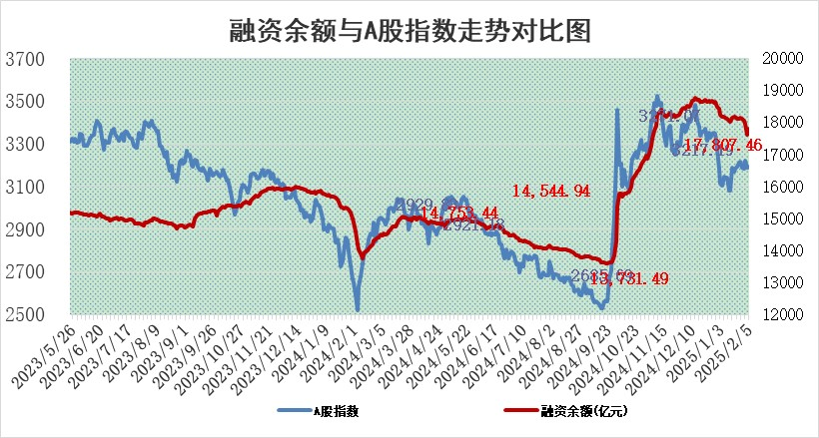

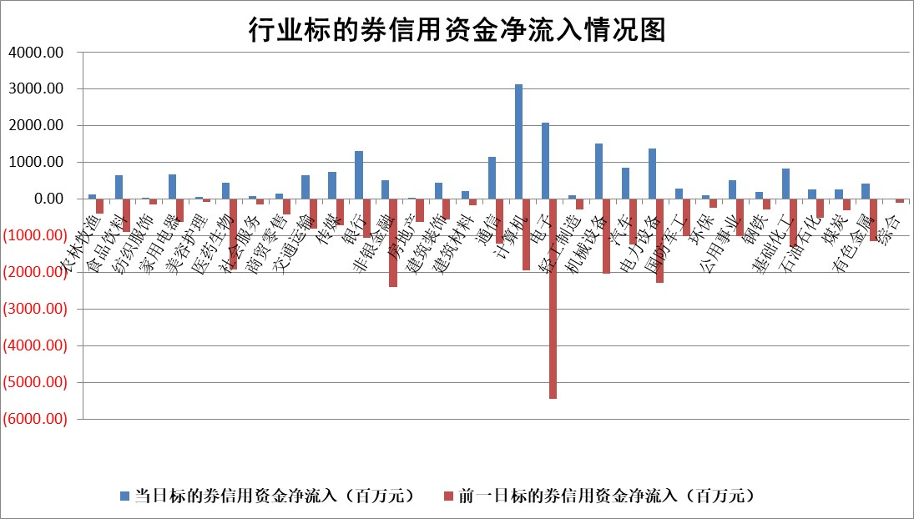

标的基金代码 | 标的基金简称 | 融资余额/市值(%) | 融资余额增幅(%) | 融资买入额/成交金额(%) | （融资余额净增额-融券余额净增额）/市值(‱) | 融券余额降幅(%) | ABS[（融资余额净增额-融券余额净增额）/市值净增额-1](%)
159902 | 华夏中小板ETF | 0.00 | 0.00 | 0.00 | 0.00 | 0.00 | 100.00
159915 | 易方达创业板ETF | 3.44 | 2.04 | 136781.53 | 6.72 | -16.97 | 82.49
159919 | 嘉实沪深300ETF | 0.61 | 0.89 | 2.97 | 0.49 | -6.93 | 100.66
159920 | 华夏恒生ETF | 30.13 | -0.13 | 38.57 | -3.98 | 0.00 | 102.40
159922 | 嘉实中证500ETF | 0.79 | 1.43 | 13.18 | 0.83 | -2.13 | 100.70
159925 | 南方沪深300ETF | 0.58 | -0.97 | 0.56 | -0.56 | 0.00 | 99.31
159928 | 消费ETF | 3.01 | 3.35 | 3.95 | 9.75 | 0.45 | 109.51
159934 | 易方达黄金ETF | 58.96 | 0.94 | 50.55 | 54.86 | 0.00 | 88.86
159939 | 全指信息技术ETF | 1.10 | 8.03 | 42.16 | 5.16 | -9569.89 | 98.42
159940 | 全指金融地产ETF | 0.39 | -0.33 | 0.01 | -0.13 | 0.00 | 99.92
159995 | 半导体芯片ETF | 2.71 | -2.09 | 377.19 | -6.07 | -3.19 | 102.78
159997 | 天弘中证电子ETF | 1.89 | 2.03 | 3.11 | 3.74 | -1.63 | 98.28
159998 | 天弘中证计算机主题ETF | 0.54 | -2.57 | 0.11 | -2.93 | -7.14 | 100.49
510050 | 华夏上证50ETF | 2.63 | 2.72 | 225.20 | 6.95 | -1.76 | 111.07
510180 | 华安上证180ETF | 0.55 | 2.78 | 6.90 | 1.48 | -1.90 | 104.32
510880 | 华泰柏瑞红利ETF | 0.83 | -1.04 | 5.95 | -0.79 | 9.01 | 99.12
510900 | 易方达恒生H股ETF | 33.75 | -0.14 | 0.59 | -4.70 | 0.00 | 102.37
511010 | 5年期国债ETF | 3.25 | 0.08 | 0.24 | 0.27 | 0.00 | 110.24
511380 | 可转债及可交换债券ETF | 1.35 | -4.92 | 23.45 | -7.01 | 0.00 | 69.00
512000 | 全指证券ETF | 6.98 | 0.63 | 23.12 | 4.34 | -0.07 | 160.16
512010 | 沪深300医药卫生ETF | 8.02 | 0.96 | 119.39 | 7.67 | 0.18 | 70.96
512070 | 沪深300非银ETF | 2.66 | 1.31 | 205.08 | 3.45 | 0.79 | 106.60
512400 | 南方中证申万有色金属ETF | 3.50 | -4.43 | 0.41 | -16.59 | -3.18 | 153.96
512580 | 广发中证环保产业ETF | 0.96 | -4.34 | 0.18 | -4.35 | 0.00 | 93.27
512660 | 国泰中证军工ETF | 2.95 | 1.65 | 22.51 | 4.45 | -3.48 | 93.91
512800 | 华宝中证银行ETF | 6.40 | -0.22 | 3.35 | 0.82 | 9.07 | 100.38
512980 | 广发中证传媒ETF | 2.28 | 15.62 | 1775.06 | 28.47 | -22.98 | 89.50
515030 | 华夏中证新能源汽车ETF | 2.15 | -0.18 | 3.85 | -2.61 | -22.14 | 103.62
515050 | 华夏中证5G通信主题ETF | 1.10 | 6.21 | 5.77 | 7.61 | 16.95 | 103.71
515070 | 华夏中证人工智能ETF | 3.66 | 15.66 | 29.32 | 49.52 | 0.00 | 90.84
标的股票比较指标 |  | 融资余额/流通A股市值(%) | 融资余额增幅(%) | 融资买入额/成交金额(%) | （融资余额净增额-融券余额净增额）/流通A股市值(‱) | 融券余额降幅(%) | ABS[（融资余额净增额-融券余额净增额）/流通A股市值净增额-1](%)
前十名标的个股 |  | 鹏都农牧 | 伯特利 | 安旭生物 | 华纬科技 | 气派科技 | 骏成科技
 |  | 东旭光电 | 华纬科技 | 川恒股份 | 开普云 | 何氏眼科 | 三联锻造
 |  | 威创股份 | 秦安股份 | 云赛智联 | 中亦科技 | 星帅尔 | 星华新材
 |  | 海印股份 | 峰岹科技 | 黔源电力 | 夏厦精密 | 福安药业 | 国缆检测
 |  | 广汇汽车 | 杰创智能 | 华兴源创 | 华丰科技 | 能辉科技 | 英诺特
 |  | 首航高科 | 开普云 | 洁雅股份 | 杰创智能 | 久祺股份 | 松原股份
 |  | 超华科技 | 维海德 | 首钢股份 | 维海德 | 卓易信息 | 光库科技
 |  | 联络互动 | 川恒股份 | 凯立新材 | 联合化学 | 美诺华 | 长川科技
 |  | 爱康科技 | 中亦科技 | 北新路桥 | 青木股份 | 众源新材 | 森泰股份
 |  | 长江健康 | 亚信安全 | 中科微至 | 斯菱股份 | 乐惠国际 | 菲菱科思
后十名标的个股 |  | 海通证券 | 趣睡科技 | 美格智能 | 亚香股份 | 宁波建工 | 中微半导
 |  | 普利制药 | 华脉科技 | 富淼科技 | 润欣科技 | 北辰实业 | 映翰通
 |  | 世纪华通 | 翱捷科技 | 航锦科技 | 蓝黛科技 | 电气风电 | 方邦股份
 |  | 观典防务 | 亚香股份 | 艾森股份 | 趣睡科技 | 浦东建设 | 长江通信
 |  | 卓朗科技 | 新泉股份 | 海兰信 | 华脉科技 | 海利生物 | 聚辰股份
 |  | 凯撒文化 | 蓝黛科技 | 奥浦迈 | 溯联股份 | 上实发展 | 华西股份
 |  | 惠程科技 | 润欣科技 | 菱电电控 | 锐捷网络 | 时代新材 | 华海药业
 |  | 盛屯矿业 | 智迪科技 | 海通证券 | 国缆检测 | 神马电力 | 中亦科技
 |  | 江苏舜天 | 生益科技 | 普利制药 | 鼎通科技 | 利元亨 | 三利谱
 |  | 广电网络 | 欧陆通 | 世纪华通 | 祥源新材 | 海利得 | 徐家汇
说明：1.以上普通交易数据和信用交易数据皆以交易日收盘后数据为基准；2.上述标的证券总数据只计算标的证券市场总数据，不包括从标的证券中调出去标的证券数据，所以与交易所公布的总值略有不同； 3.上述行业采用申万一级行业分类；4.以上标的基金和标的个股中比较的6个指标值中：前5个（从左至右）为正向指标，值越大排名越靠前；第6个为逆向指标，值越小，排名越靠前；5.第6个指标中ABS[]表示求绝对值，其主要用于考量信用资金相对净流入对股价相对净变化的贡献程度；6.数据来源：wind，交易所。

 |  |  |  | 证券代码 | 新增融资余额 | 融资买入额 | 融资买入增幅前10
 |  | 1 | 西部建设 | 002302 | 80643953 | 177472374 | 41%
 |  | 2 | 天键股份 | 301383 | 27855096 | 56831811 | 39%
 |  | 3 | 井松智能 | 688251 | 7040854 | 13763946 | 27%
 |  | 4 | 国电电力 | 600795 | 116116226 | 151740647 | 23%
 |  | 5 | 华立科技 | 301011 | 9342856 | 31199107 | 23%
 |  | 6 | 捷邦科技 | 301326 | 9066090 | 22350547 | 22%
 |  | 7 | 海利尔 | 603639 | 19864834 | 35520613 | 20%
 |  | 8 | 华研精机 | 301138 | 7597460 | 13339451 | 16%
 |  | 9 | 鹏辉能源 | 300438 | 83773067 | 304558811 | 16%
 |  | 10 | 建科股份 | 301115 | 7106455 | 29879412 | 15%

